Conheça a Mobills
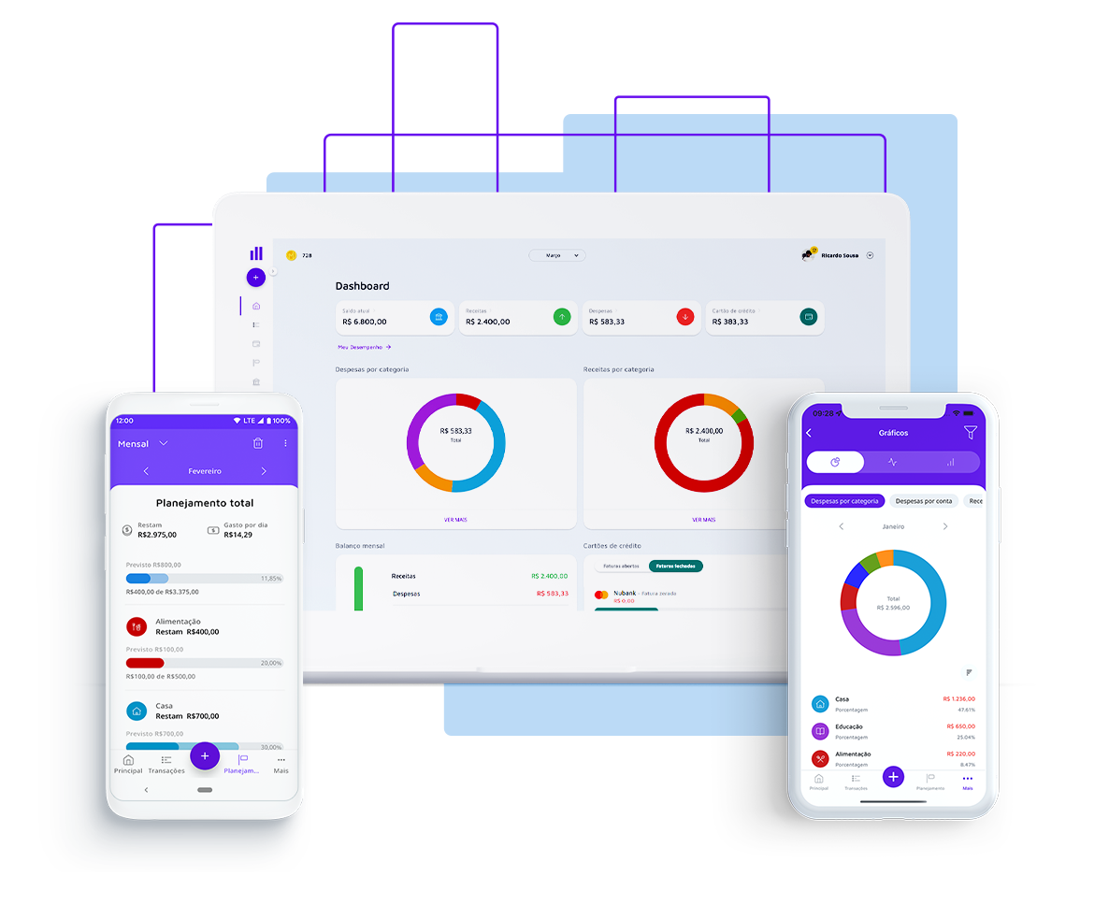

Gerar liberdade financeira para as pessoas, foi com esse pensamento que nasceu a Mobills, em 2014. Criada por David Mosiah e Carlos Terceiro, dois estudantes de tecnologia, a Mobills chegou para descomplicar o mundo das finanças! Queremos ajudar as pessoas a gerenciar suas contas, pagar menos taxas, serem aprovadas no cartão ideal para seus estilos de vida e até mesmo conseguirem aquele empréstimo desejado, tudo isso com muita segurança e transparência. Vamos, junto com você, olhar o presente e ver o futuro.

Quer descobrir mais informações? Acesso o nosso site!

Acesse a próxima aba para visualizar sua planilha

